SimulazioneConf1
Input |  |  | Altezza bordo | Diametro pol | Diametro corr
Lunghezza cassa [mm] | 5800 |  | 300 | 350 | 250
Altezza nastro [mm] | 60 |  | 200 | 350 | 400
Lunghezza nastro [mm] | 50000 |  | 80 | 350 | 250
Diametro corrugato [mm] | 250 |  | 60 | 350 | 250
Diametro polistirolo [mm] | 350
Fattore H | 1

Configurazione 1
Strato | Lunghezza [mm] | L curva [mm] | H [mm] | H max [mm] | L imballato [mm]
1 | 5625 | 549.77871438 | 0 | 1400 | 47230.088062 |  |  | 7.4666666667
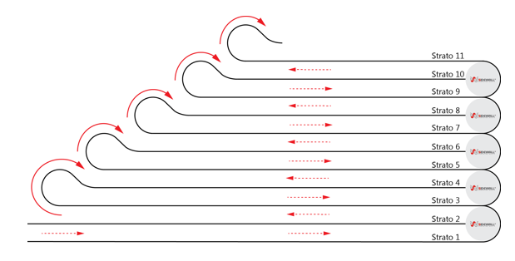
2 | 5440 | 589.04862255 | 350
3 | 5140 | 549.77871438 | 370 | 2100
4 | 4955 | 589.04862255 | 700
5 | 4655 | 549.77871438 | 430
6 | 4470 | 589.04862255 | 1050
7 | 4170 | 549.77871438 | 490
8 | 3985 | 589.04862255 | 1400
9 | 3685 | 549.77871438 | 550 |  |  |  | 280
10 |  |  |  |  |  |  | 280
11 |  |  |  |  |  |  | 280
12 |  |  |  |  |  |  | 280
13 |  |  |  |  |  |  | 280
14 |  |  |  |  |  |  | 280
15 |  |  |  |  |  |  | 630
16 |  |  |  |  |  | Alt. Tot | 2310
17
18
19
20
21
22

SimulazioneConf7
Input |  |  | Altezza bordo | Diametro pol | Diametro corr
Lunghezza cassa [mm] | 15900 |  | 120 | 350 | 250
Altezza nastro [mm] | 280 |  | 200 | 650 | 400
Lunghezza nastro [mm] | 51000 |  | 300 | 900 | 630
Diametro corrugato [mm] | 630 |  |  |  |  |  | 8.0508474576
Diametro polistirolo [mm] | 900
Fattore H | 1

Configurazione 1
Strato | Lunghezza [mm] | L curva [mm] | H [mm] | H max [mm] | L imballato [mm]
1 | 15450 | 1413.7166941 | 0 | 2700 | 122188.47689 |  |  | 7.4666666667
2 | 14855 | 1484.4025288 | 900
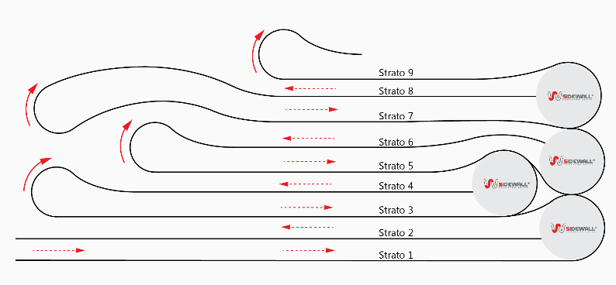
3 | 13225 | 1413.7166941 | 1190
4 | 12315 | 1484.4025288 | 1460 |  | Traversino | 80
5 | 13215 | 1413.7166941 | 1470 |  | Lamiera superiore | 2
6 | 13845 | 1484.4025288 | 1800 |  | Bordo + nastro | 302
7 | 13845 | 1413.7166941 | 1750 |  |  | 302
8 | 13846 | 1484.4025288 | 2700 |  |  | 302
9 |  |  |  |  |  | 302
10 |  |  |  |  |  | 302
11 |  |  |  |  |  | 302
12 |  |  |  |  |  | 302
13 |  |  |  |  |  | 302
14 |  |  |  |  | Diam corrugato | 500
15 |  |  |  |  | Alt. Tot | 2998
16
17
18
19
20
21
22

SimulazioneConf6
Input
Lunghezza cassa [mm] | 9000
Altezza nastro [mm] | 40
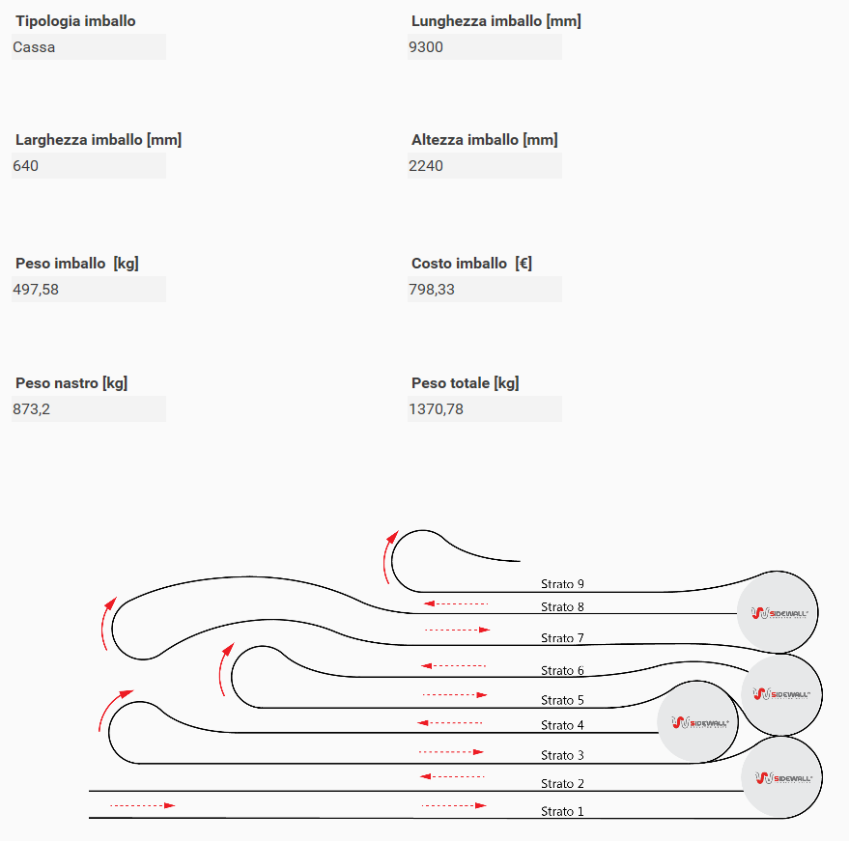
Lunghezza nastro [mm] | 100000
Diametro corrugato [mm] | 250
Diametro polistirolo [mm] | 350
Fattore H | 1

Configurazione 6
Strato | Lunghezza [mm] | L curva [mm] | H [mm] | H max [mm] | L imballato [mm]
1 | 8825 | 549.77871438 | 0 | 2100 | 24867.742736 | 7.4666666667
2 | 8660 | 589.04862255 | 350
3 |  | 549.77871438 | 330
4 |  | 589.04862255 | 700
5 |  | 549.77871438 | 370
6 |  | 589.04862255 | 1050
7 |  | 549.77871438 | 410
8 |  | 589.04862255 | 1400
9 |  | 549.77871438 | 450
10 |  | 589.04862255 | 1750
11 |  | 549.77871438 | 490
12 |  | 589.04862255 | 2100
13 |  | 549.77871438 | 530
14 |  |  | 2450
15 |  |  | 570
16 |  |  | 2800
17
18
19
20
21
22

Bug
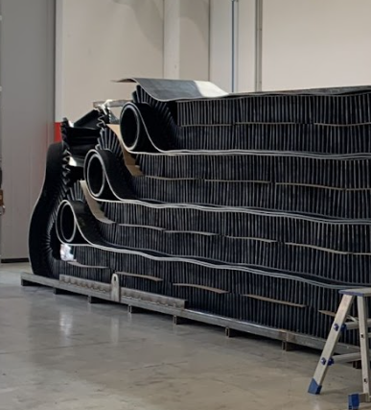
H bordo | 240
H Longherone | 80
D corrugato | 400
Spessore nastro | 15
Numero strati bordo | 7
Numero strati nastro | 8
H totale | 2280

